测试报告
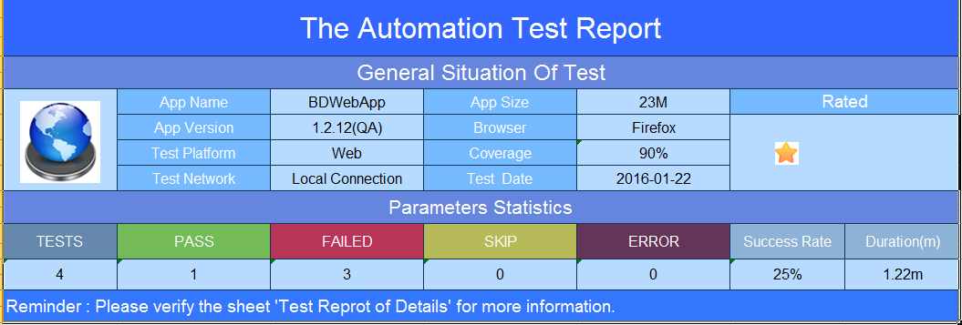
TEST CLASS | TESTS | STATUS(Success Rete) | INPUT(STEP) | CHECKPOINT | DURATION(m) | SCREENSHOT

Detailed Log | 2 | 0% | NULL | NULL | 1.18 | NULL
Test_FCVerifyCustomReprotOnBD | Test010VerifySearch | FAILED | 用户界面加载成功,元素显示正常. | Failed - FAILURE(Element not found in the cache - perhaps the page has changed since it was looked up Command duration or timeout: 826 milliseconds For documentation on this error, please visit: http://seleniumhq.org/exceptions/stale_element_reference.html Build info: version: '2.46.0', revision: '61506a4624b13675f24581e453592342b7485d71', time: '2015-06-04 10:22:50' System info: host: 'Wendy-PC', ip: '192.168.199.107', os.name: 'Windows 7', os.arch: 'amd64', os.version: '6.1', java.version: '1.8.0_60' Driver info: org.openqa.selenium.firefox.FirefoxDriver Capabilities [{applicationCacheEnabled=true, rotatable=false, handlesAlerts=true, databaseEnabled=true, version=30.0, platform=WINDOWS, browserConnectionEnabled=true, nativeEvents=false, acceptSslCerts=true, webStorageEnabled=true, locationContextEnabled=true, browserName=firefox, takesScreenshot=true, javascriptEnabled=true, cssSelectorsEnabled=true}] Session ID: b00aa648-0dfc-4d48-8826-e856ef4cbc08). | 1.18 | 20160122_161923769.png
 | Test020IsFailed | SUCCESS | 登录成功,登录页面显示正常 | SUCCESS-用户能成功登录. | 0.00 | 20160122_161923769.png
Test Case：[2.7]-验证实习猫登录功能 steps: 1.打开app.2.跳转到登录页面,验证可以加载成功.3.输入正确用户名密码点击登录按钮.4.验证登录成功. Expected Results 1.登录页面加载成功 2.用户可以成功登录. 实际结果 1. 页面加载失败.2.用户登录失败
report 信息对应： 1. INPUT(STEP) --- 测试用例验证信息. 每条验证信息都是一个@Test 2. CHECKPOING --- 测试用例期望结果. 如果成功,读取期望结果信息写到 Checkpoint,如果失败会截取框架提示信息写到相应的列. 3. 详细步骤描述 --- 测试用例 描述, 测试流程, 期望结果, 构成.

